상품제안서
탈부착 후드 컬러 배색 바람막이 자켓 (M-3XL) | 상품코드: S28488

 |  |  |  |  |  |  | 02-713-8555 | www.synergygift.co.kr
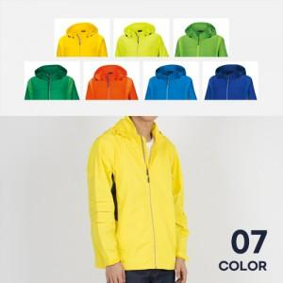

【상세/제작정보】 | <p>※ 자수인쇄 별도 문의 바랍니다.</p>

【인쇄/포장옵션】 | 실크, 자수, 풀칼라 / OPP(비닐)

【공급단가】 | 수량 | 20~ | 100~ | 300~ | 500~ | 1,000~
*VAT별도 | 단가 | 24,700원 | 23,370원 | 22,230원 | 21,660원 | 21,280원

【상품 URL】 | https://www.synergygift.co.kr:443/src/goods_detail.php?gdno=28488

